Sheet1
ギアの設計

モジュール | 5 |  | 歯数 | 8 |  | 歯数 | 16 |  |  | m | 7
基準圧力角 | 20 |  | 基準円直径 | 40 |  | 基準円直径 | 80 |  |  | z | 20
 |  |  | 基礎円直径 | 16.323282473 |  | 基礎円直径 | 32.646564945 |  |  | 基準円直径 | 140
 |  |  | 歯先円直径 | 50 |  | 歯先円直径 | 90 |  |  | 歯先円直径 | 154
 |  |  | 歯底円直径 | 27.5 |  | 歯底円直径 | 67.5 |  |  | 歯底円直径 | 122.5
 |  |  | 歯末たけ | 5 |  | 歯末たけ | 5 |  |  | ピッチ | 21.991148575
 |  |  | 歯元たけ | 6.25 |  | 歯元たけ | 6.25 |  |  | 歯厚 | 10.995574288
 |  |  | 全歯たけ | 11.25 |  | 全歯たけ | 11.25
 |  |  | 有効歯たけ | 10 |  | 有効歯たけ | 10
 |  |  | 頂げき | 1.25 |  | 頂げき | 1.25
 |  |  | 基準ピッチ | 15.7 |  | 基準ピッチ | 15.7
 |  |  | 法線ピッチ | 6.4 |  | 法線ピッチ | 6.4
 |  |  | 歯厚 | 7.85 |  | 歯厚 | 12.56

モジュール | 3 |  | 歯数 | 15 |  | 歯数 | 38 | 歯数 | 38 | 10 |  | 歯数 | 6
基準圧力角 | 20 |  | 基準円直径 | 45 |  | 基準円直径 | 114 | 基準円直径 | 114 | 20 |  | 基準円直径 | 60
 |  |  | 基礎円直径 | 18.363692782 |  | 基礎円直径 | 46.521355047 |  |  |  |  | 基礎円直径 | 24.484923709
 |  |  | 歯先円直径 | 51 |  | 歯先円直径 | 120 | 歯先円直径 | 120 |  |  | 歯先円直径 | 80
 |  |  | 歯底円直径 | 37.5 |  | 歯底円直径 | 106.5 | 歯底円直径 | 106.5 |  |  | 歯底円直径 | 35
 |  |  | 歯末たけ | 3 |  | 歯末たけ | 3 |  |  |  |  | 歯末たけ | 10
 |  |  | 歯元たけ | 3.75 |  | 歯元たけ | 3.75 |  |  |  |  | 歯元たけ | 12.5
 |  |  | 全歯たけ | 6.75 |  | 全歯たけ | 6.75 |  |  |  |  | 全歯たけ | 22.5
 |  |  | 有効歯たけ | 6 |  | 有効歯たけ | 6 |  |  |  |  | 有効歯たけ | 20
 |  |  | 頂げき | 0.75 |  | 頂げき | 0.75 |  |  |  |  | 頂げき | 2.5
 |  |  | 基準ピッチ | 9.42 |  | 基準ピッチ | 9.42 |  |  |  |  | 基準ピッチ | 31.4
 |  |  | 法線ピッチ | 3.8 |  | 法線ピッチ | 3.8 |  |  |  |  | 法線ピッチ | 12.8
 |  |  | 歯厚 | 4.71 |  | 歯厚 | 4.71 | 歯厚 | 4.71 |  |  | 歯厚 | 15.7

 |  |  |  |  | 1 | 2
軸角 | Σ | 90 | 歯数 | z | 10 | 22
モジュール | m | 3 | 基準円直径 | d | 30 | 66
基準圧力角 | α | 20 |  | δ | 0.42662749313 | 1.1441688337
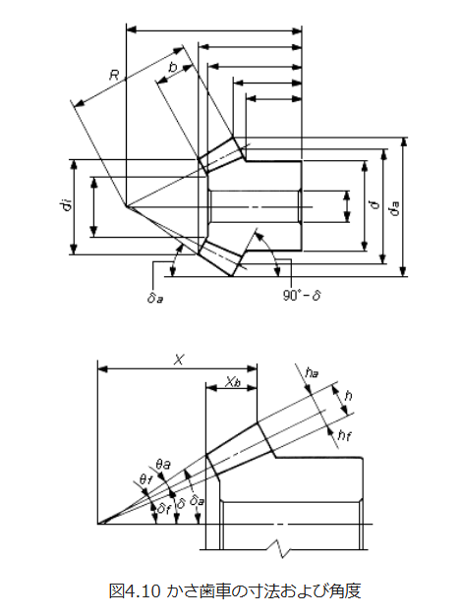
 |  |  |  | h_f | 3.75 | 3.75
 |  |  |  | h_a | 3
 |  |  | 円錐距離 | R | 36.249137921
 |  |  |  | X | 31.758591167
 |  |  |  | θ_a | 0.082572410477
 |  |  |  | X_b | 12.083045974

